Накладная-№3
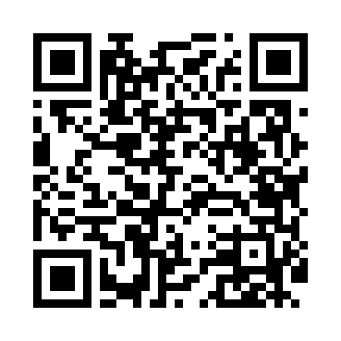
Номер товарно-транспортной накладной: |  |  | Торговый представитель: Kamol aka
Поставщик: Toshkent falcon fly 2 |  |  | Телефон торгового представителя: +998979626299
Дата отгрузки: 23.10.2025 |  |  | Контрагент: Dona zakass
Дата консигнации: |  |  | Адрес:
Доставщик: |  |  | Телефон:
Телефон доставщика:
Время заказа: 23.10.2025 17:31:30
№ | Штрих-код | Название товаров (работ,услуг) | Количество | Количество в кейсе | Цена | Сумма
 |  |  | 96 |  |  | 188
1 | 6920250467597 | Пластмасса коса DB-67-132 | 20 | 20 шт. | 1.50 | 30
2 | 6920250467429 | Пластмасса пиёла 021-50 DB-67-42-1 | 20 | 20 шт. | 1.20 | 24
3 | 6920241167437 | Пластмас салатница 033-7.5 7.5 plate DB-67-43 | 20 | 20 шт. | 2.60 | 52
4 | 6920241167406 | Пластмас ликопча 028-10 10 plate DB-67-40 | 6 | 6 шт. | 3.80 | 22.80
5 | 2024161380052 | Пластмас ликоб 2264-8 Ø20.5×H2.4 20.5x2.4 см DB-59-54 | 20 | 20 шт. | 1.60 | 32
6 | 6905621392401 | Ложка Вилка DB-92-40 | 2 | 2 шт. | 2 | 4
7 | 6905621392388 | Металл қошиқ DB-92-38 | 4 | 4 шт. | 2.90 | 11.60
8 | 6905621392395 | Металл санчқи DB-92-39 | 4 | 4 шт. | 2.90 | 11.60
Итого: 188$|->UZS: 2,350,000.00

